day53_ztree动态生成&权限控制
// TODO
1. 待同步手机截图
2. 自定义注解
3. 整理（Markdown化、系统化）

验证码
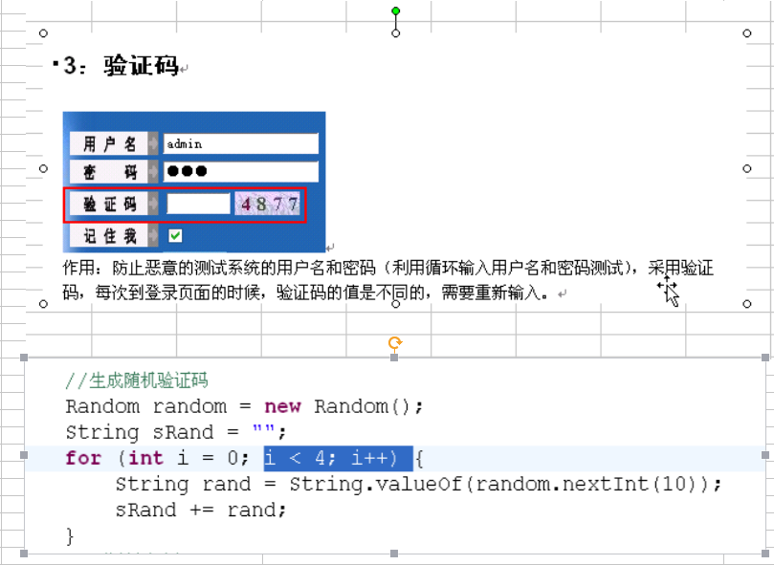

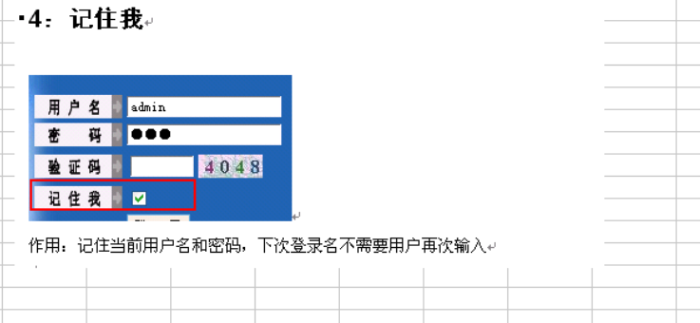

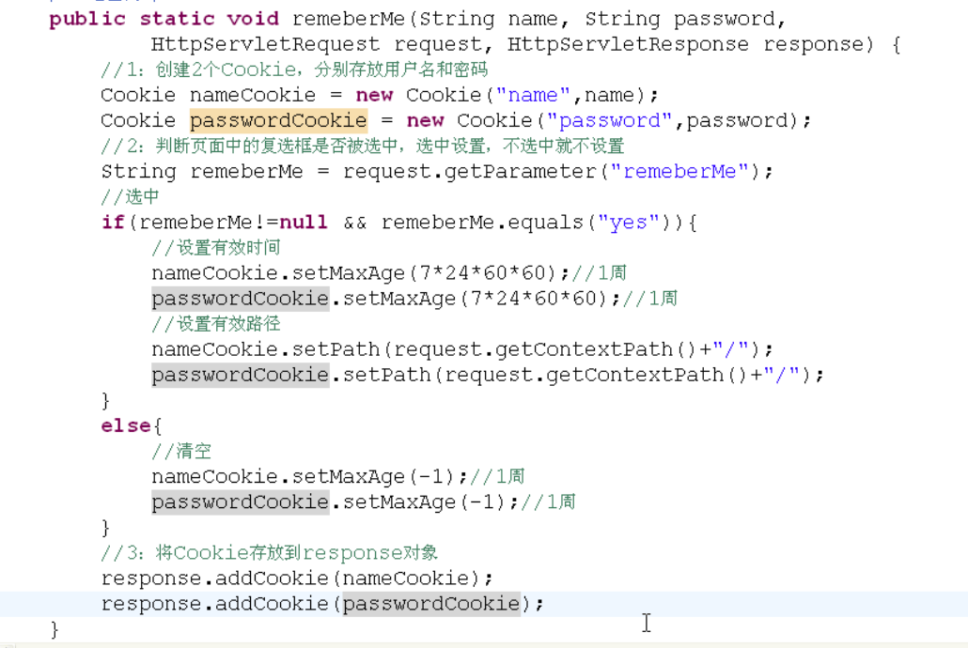

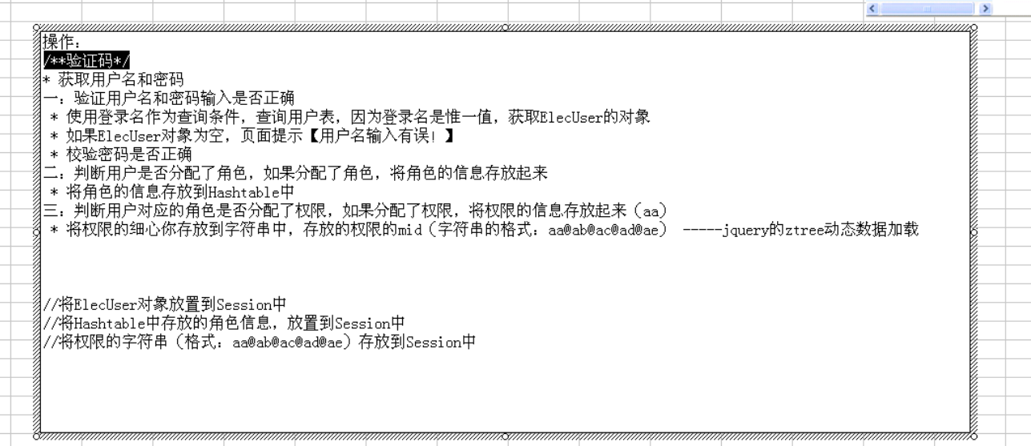

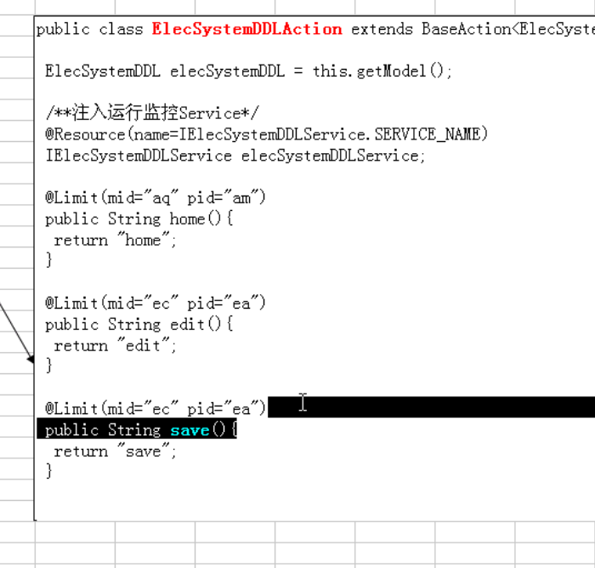

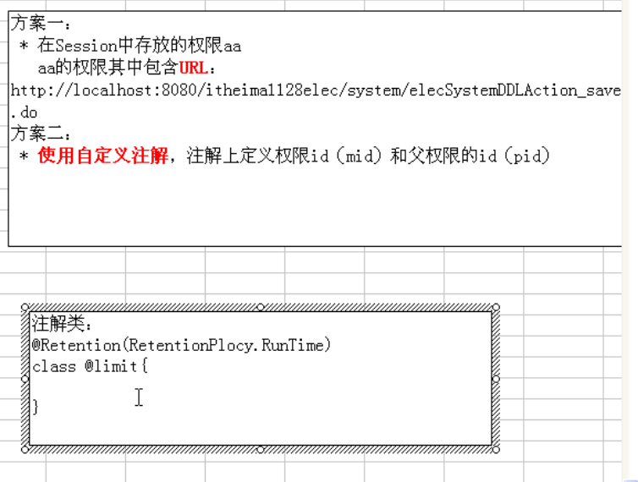

 | 要会自定义注释

 | “记住我”功能处理中文

 | JQuery插件zTree

 | 根据用户角色限定用户访问

 | 粗颗粒度权限控制（使用过滤器，控制session，使用代理）

 | 使用拦截器添加异常处理和日志备份

 | 细颗粒度权限控制（使用拦截器，控制URL）

